벽걸이
견 적 서

㈜행복한원덕 |  | 귀하
전화 : | 033-575-9906
팩스 : | 033-575-9907
email : | happywondeok@naver.com

아래와 같이 견적합니다.

견 적 합 계 : | ₩3,960,000
견 적 일 자 : | 2015-12-08 10:35:01
결 재 조 건 :

품 명 | 규 격 | 수 량 | 단 가 | 금 액 | 세 액 | 합 계 액
 |  |  |  | - | - | -
AED | NF-1200 | 2 | 1,500,000 | 3,000,000 | 300,000 | 3,300,000
 | 운영방식 : 반자동형 제세동기 |  |  | - | - | -
 | 구성품 : 본체, 휴대용가방, 성인용패즈(1조), 비충전용배터리(1), 한글사용설명서
 | 프로토콜 : 음성과 인디케이터를 통해 환자에 대한 처치방법 전달 |  |  |  |  | -
 |  |  |  | - | - | -
옵션 | 스탠드형 보관함 | 2 | 250,000 | 500,000 | 50,000 | 550,000
옵션 | 소아용 패즈(1조) | 1 | 100,000 | 100,000 | 10,000 | 110,000
 |  |  |  | - | - | -
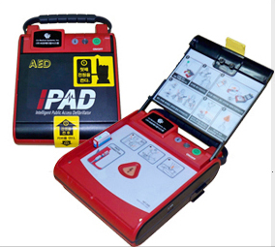
 |  |  |  | - |  | -
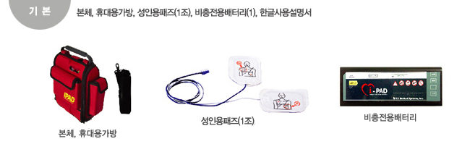
 |  |  |  | - | - | -
 |  |  |  | - | - | -
 |  |  |  | - | - | -
 |  |  |  | - | - | -
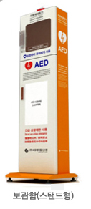
 |  |  |  | - | - | -
 |  |  |  | - | - | -
 |  |  |  | - | - | -
 |  |  |  | - | - | -
 |  |  |  |  | - | -
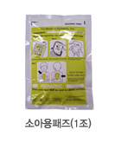
 |  |  |  | - | - | -
 |  |  |  | - | - | -
 |  |  |  | - | - | -
 |  |  |  |  | - | -
 |  |  |  |  | - | -
 |  |  |  | - | - | -
 |  |  |  | - | - | -
 |  |  |  | - | - | -
 |  |  |  | - | - | -
* 결제계좌 : 신한 110-138-600484 씨-넷 |  |  | 합 계 | 3,600,000 | 360,000 | 3,960,000
* 견적담당 : | 조규장(010-2910-7760)
* REMARK
1. 배터리 초기 사용 시 최소 200회 전기충격 또는 연속작동시 4시간 사용가능 (수명 5년, 보증 2년)

선택사양
